მომწოდებლები
FAVOR FASHION CO., LTD
ROOM 101,BUILDING F, NO.583, XINJIAO ZHONG ROAD, LINGNAN INNOVATION PARK, HAIZHU DISTRICT, GUANGZHOU, CHINA, 510315. TEL:86-20-89999167/89999157 FAX: 86-20-89999167
HYGIENIC PRODUCTS QUOTATION LIST
No | Item Name | Picture | Describtion | Packing | Certifications | MOQ | Price
1 | Medical Mask | 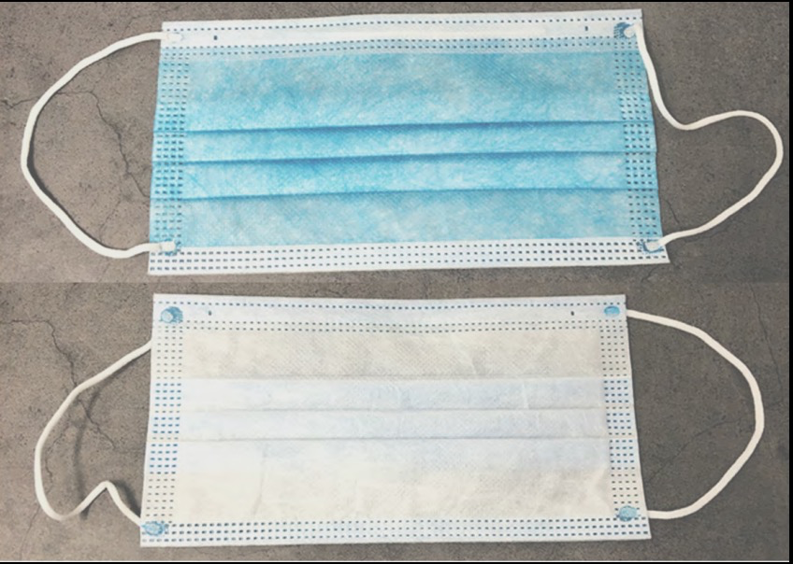 | Non-wowen fabric (for 1st. and 3rd. layer Melt blown polypropylene fabric (MBPP for the 2nd. layer) Flexible string (for ear loops) | 52*39*21cm 2000PCS /CTN 7kg 1CTN40PCKG，1 PCKG 50pcs | CE and FDA Certificates | 1,000,000 | $0.48
2 | KN95 Mask | 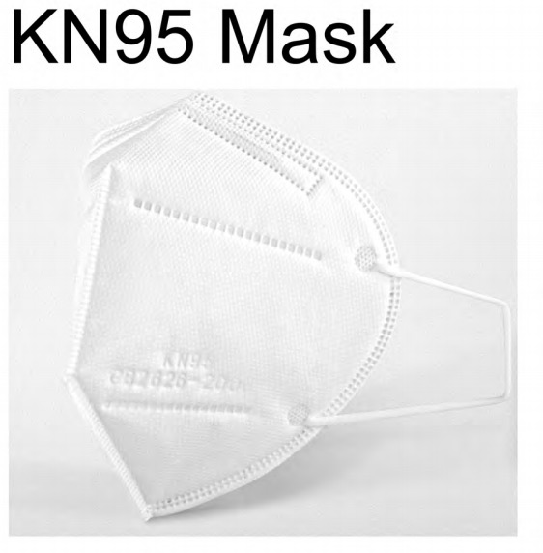 | High Quality non-woven material, non-toxic and odorlesshigh elastic ear rope Not easy to break, soft and comfortable | 1 CTN 400 pcs / 10 PCKG 1 CTN / 1 PCKG 40pcs CTN Size：40*32*28cm 1 CTN 3.27KG。 | CE and FDA Certificates | 50,000 | $2.50
3 | Hand Sanitizer (Gel) | 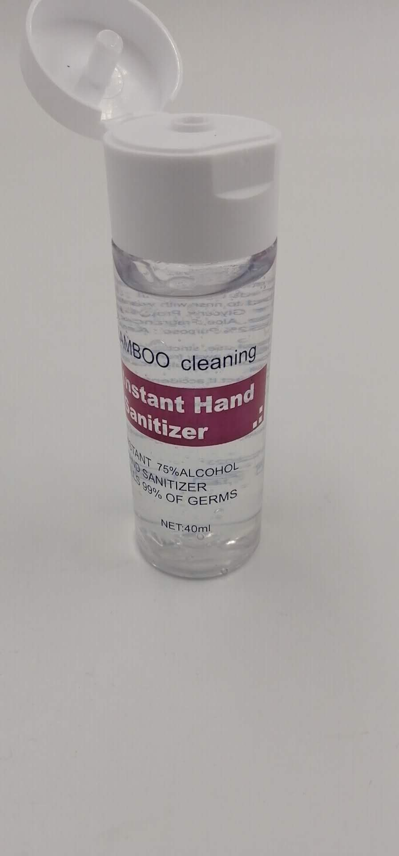 | 70% Alcohol Hand sanitizer Gel | 30*31*54cm 500PCS/CTN 22kg | MSDS and CE Certificates | 300,000 | $1.60
4 | 70% Alcohol spray | 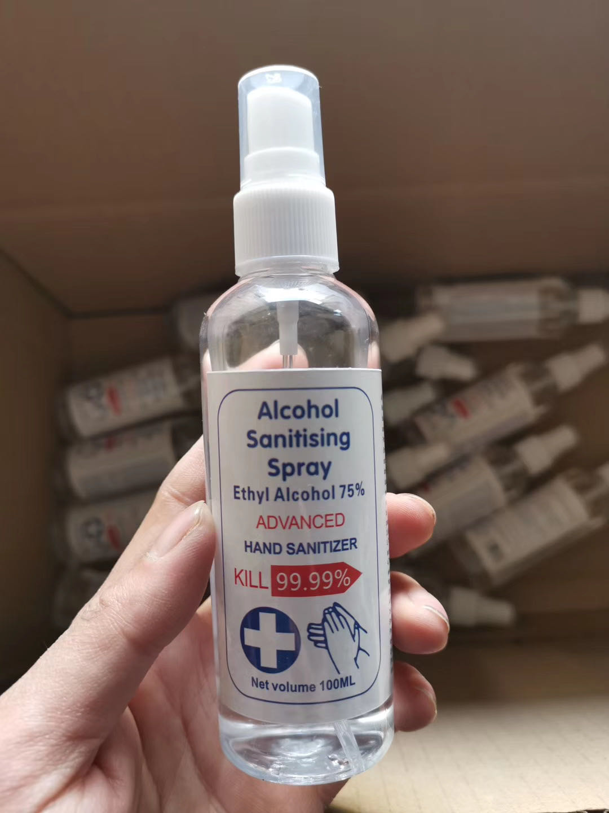 | 70% Alcohol spray | 41*31*26cm 120PCS /CTN 13kg | MSDS and CE Certificates | 300,000 | $1.95
5 | Thermometer |  | Infrared Thermometer Measurement Distance; 3-5cm Power supply; DC 3.0V | 50PCS/CTN。54.6×34.6×25.5CM 9kg Color Box weight 0.16Kg Color Box Size：16.5*10.5*4.7cm | CE certificates | 5,000 | $46.50
6 | Face Shield | 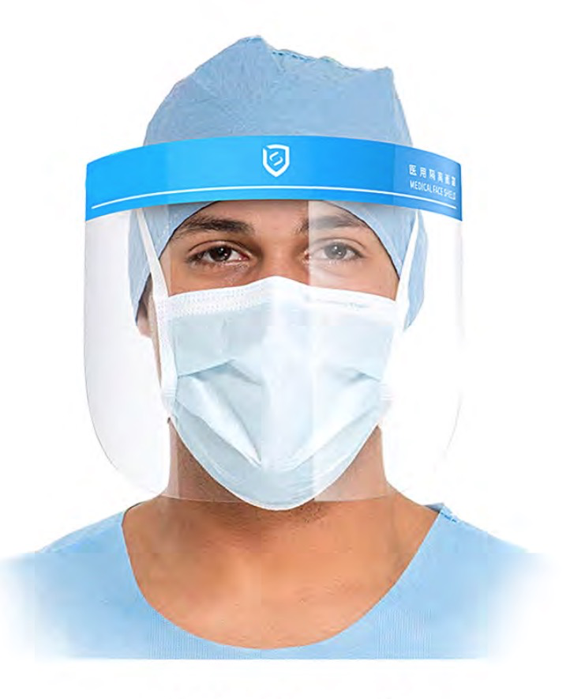 | Direct Splash Protection This item uses medical raw materials | Weight：45g/pcs Individual packing CTN：36x36x52cm Pacing：120pcs/CTN CTN Weight 5.7kg | CE certificates | 50,000 | $2.60
REMARKS |  |  | Price Terms; CIF AIR
 |  |  | Payment Term; T/T 50% deposit upon order confirmation and 50% balance payment before delivery
 |  |  | PLEASE NOTE THAT THE TOTAL QUANTITY OF MASS PRODUCTION WOULD BE MORE OR LESS THAN 5%.
 |  |  | THE OFFER IS VALID WITHIN 5 DAYS

